ケース1-5
 | ログイン状態： | 未ログイン
 | 開始画面： | ログイン画面（～/login）

1.ヘッダーの”加入者情報管理”を押下

2.ヘッダーの”トップ”を押下

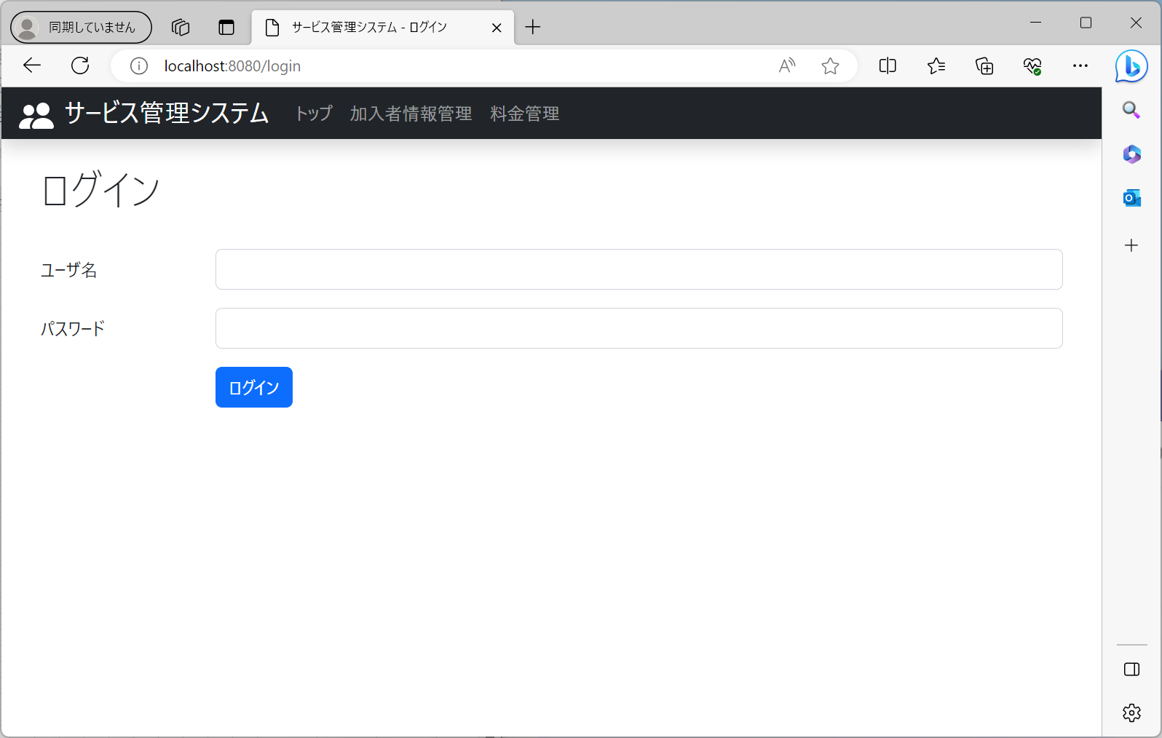

No1：画面遷移しないこと

3.ヘッダーの”料金管理”を押下



No2：画面遷移しないこと

4.ヘッダーのロゴを押下

No3：画面遷移しないこと

5.有効なユーザ名・パスワードを入力して”ログイン”を押下

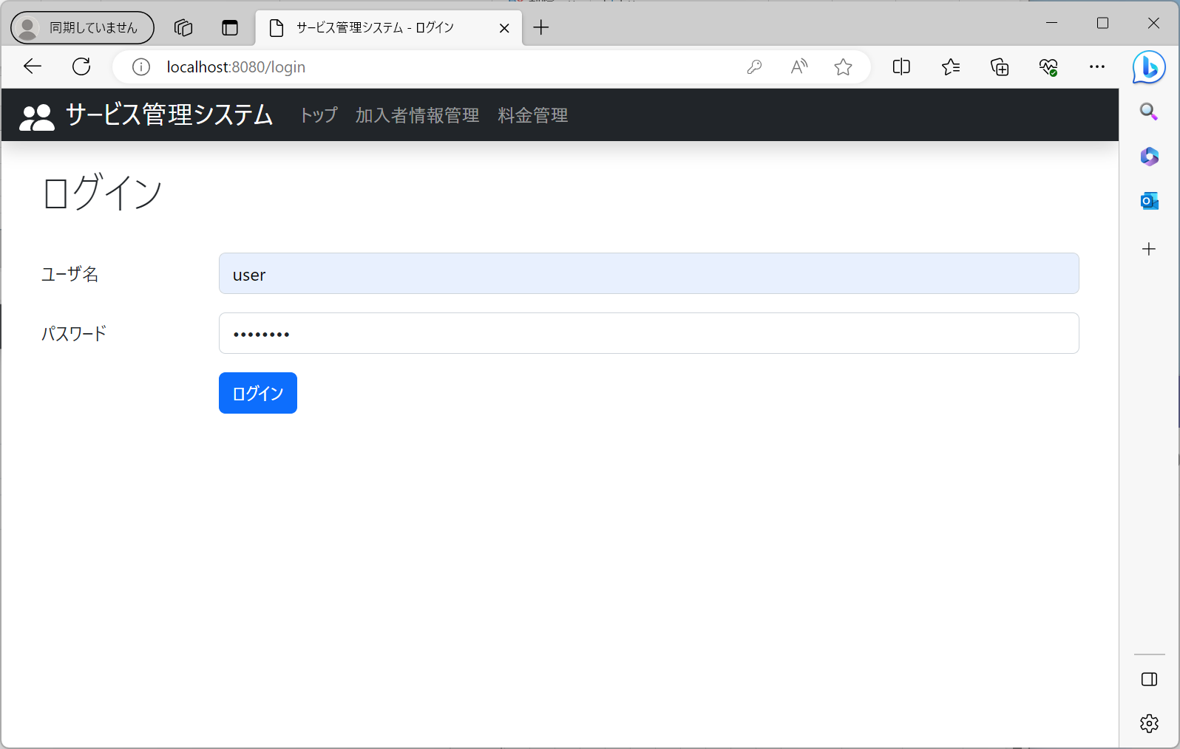

No4：画面遷移しないこと

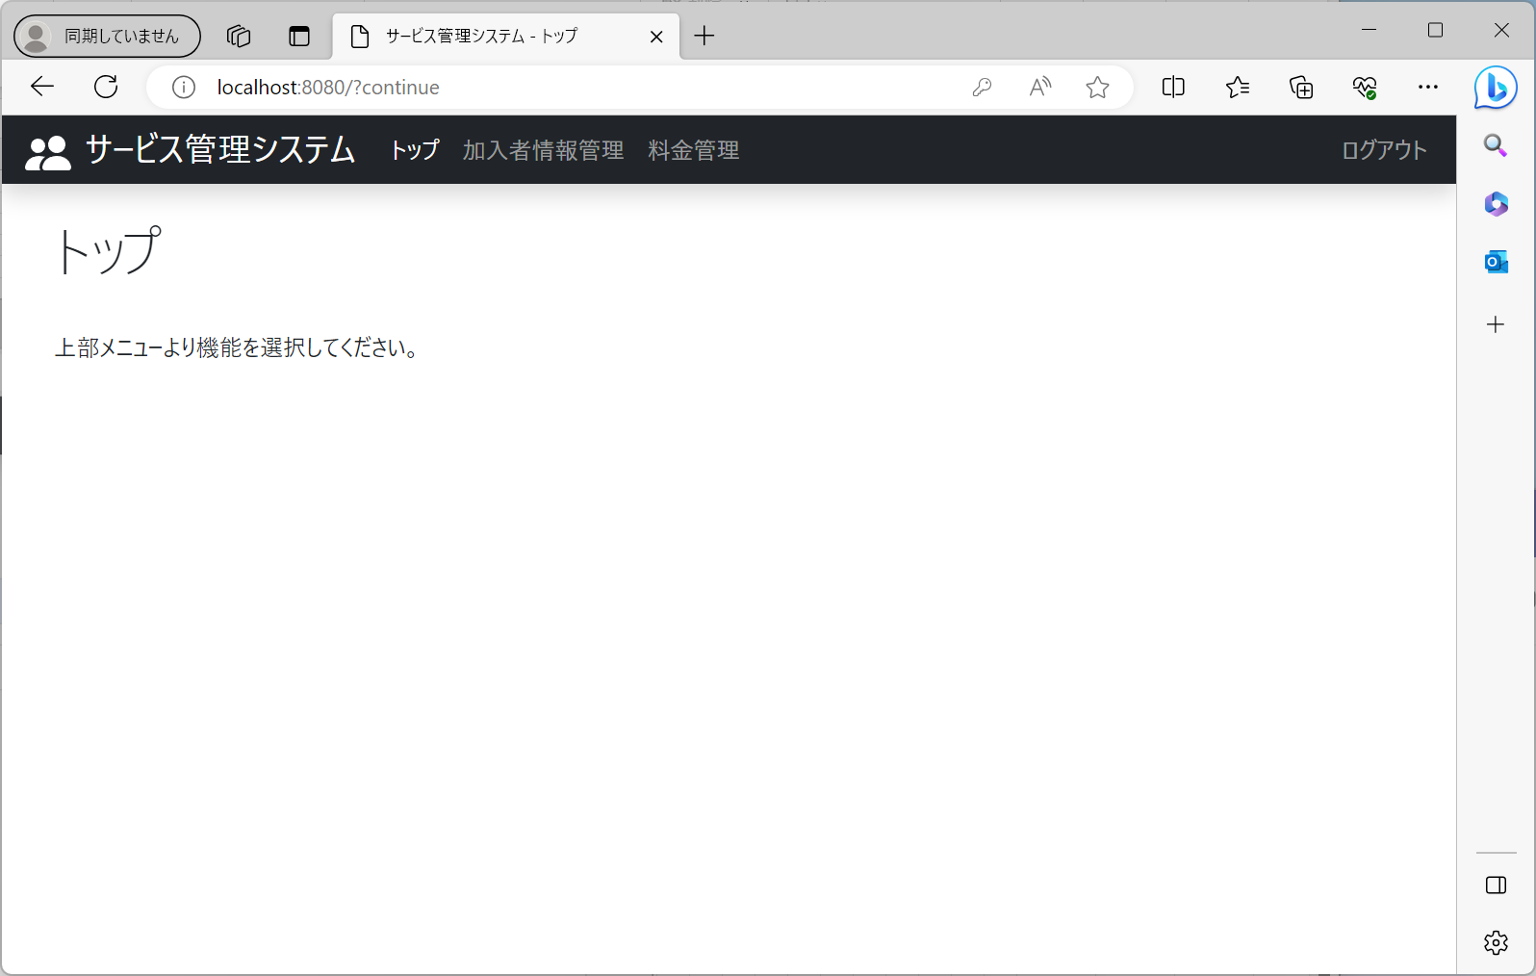

No5：トップ画面に遷移すること

ケース6-10
 | ログイン状態： | ログイン済
 | 開始画面： | トップ画面（～/）

1.ヘッダーの”加入者情報管理”を押下

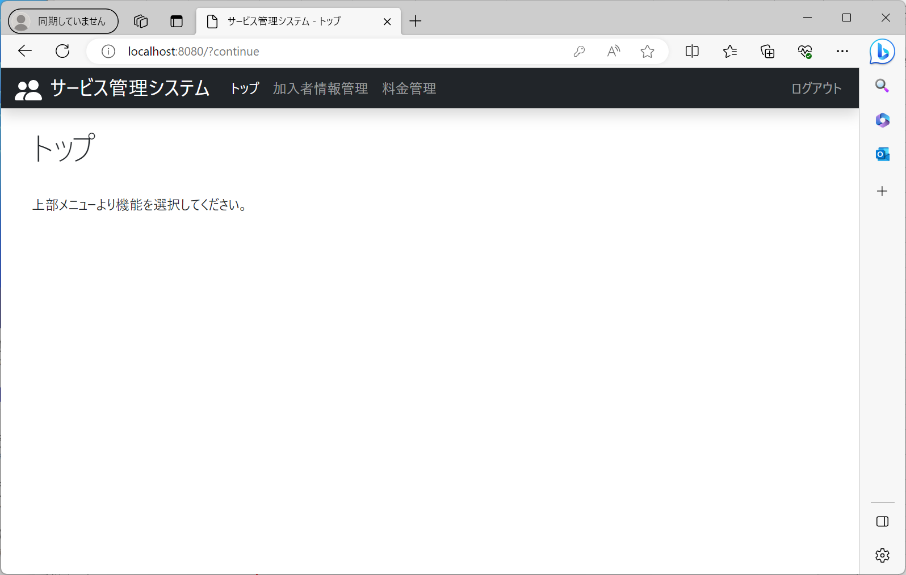

2.ヘッダーの”トップ”を押下

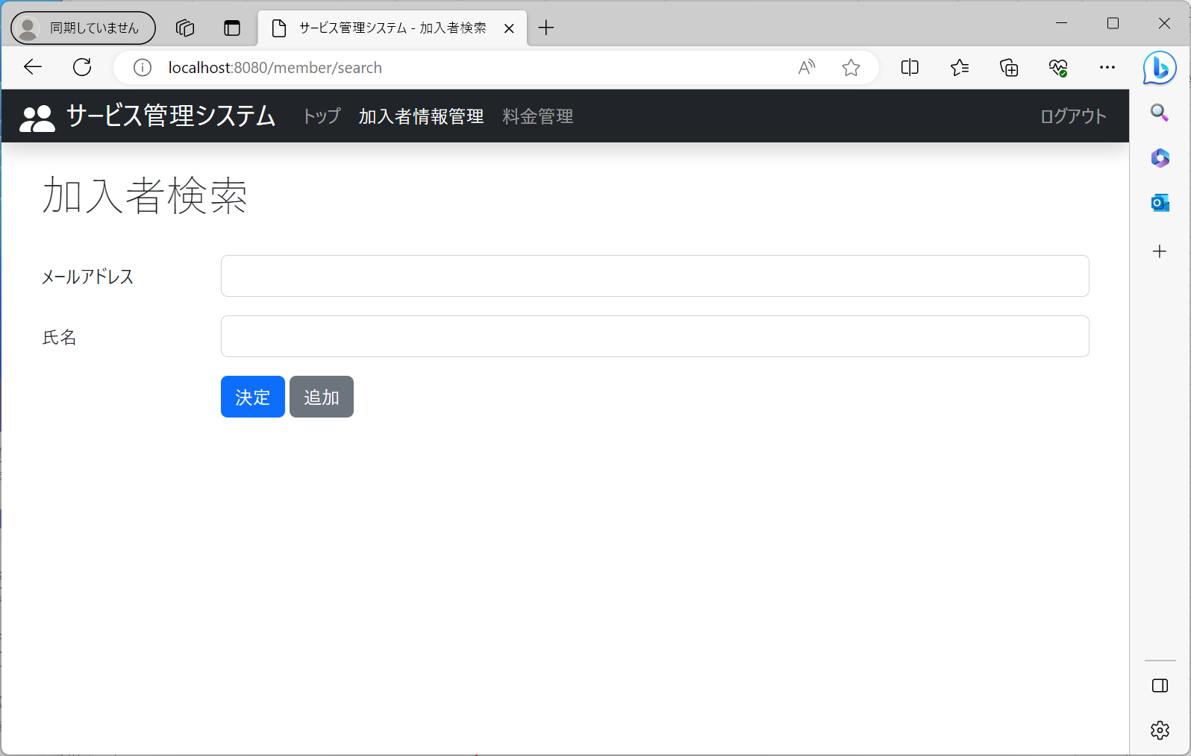

No6：加入者検索条件画面に遷移すること

3.ヘッダーの”料金管理”を押下



No7：トップ画面に遷移すること

4.ヘッダーのロゴを押下

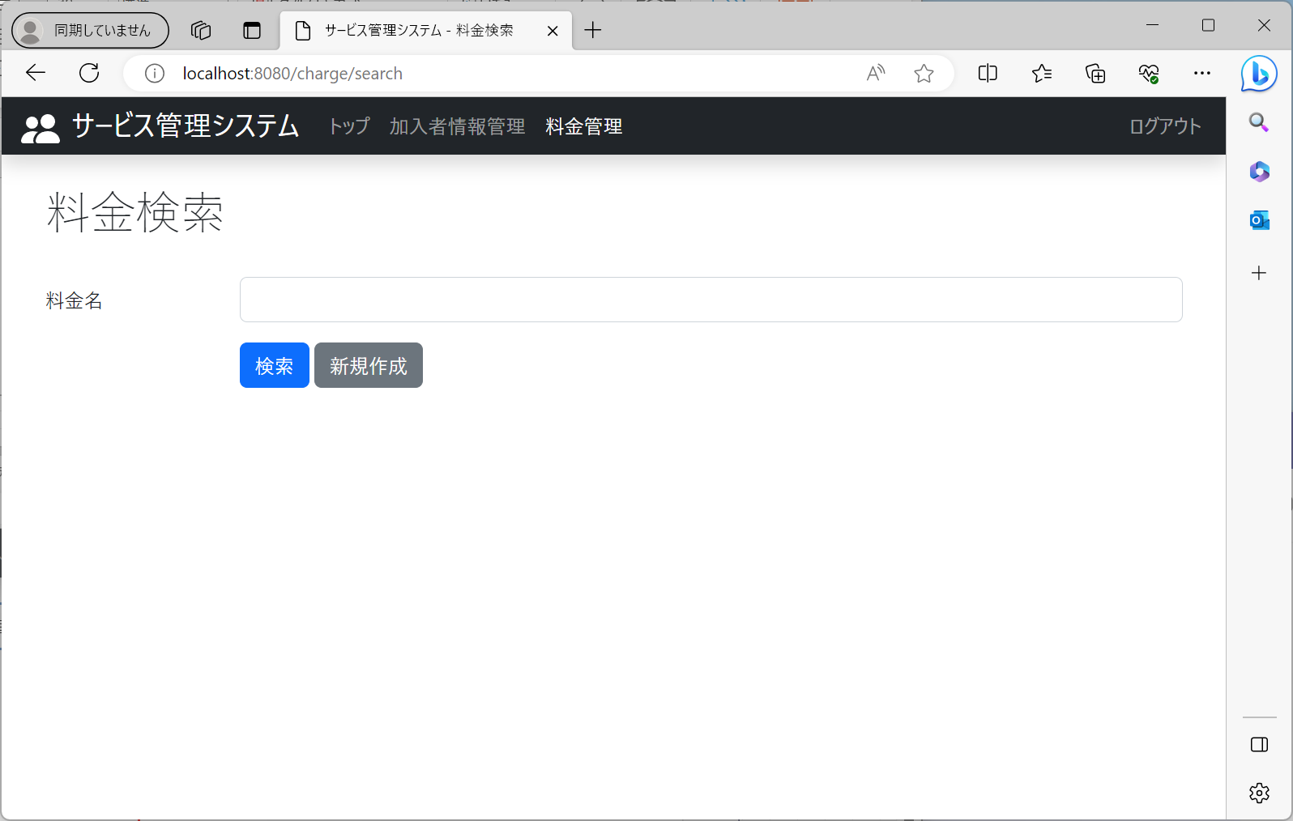

No8：料金情報検索画面に遷移すること

5.ヘッダーの”ログアウト”を押下



No9：トップ画面に遷移すること



No10：ログイン画面に遷移すること

ケース11
 | ログイン状態： | ログイン済
 | 開始画面： | 加入者検索条件画面（～/member/search）

1.”検索”を押下

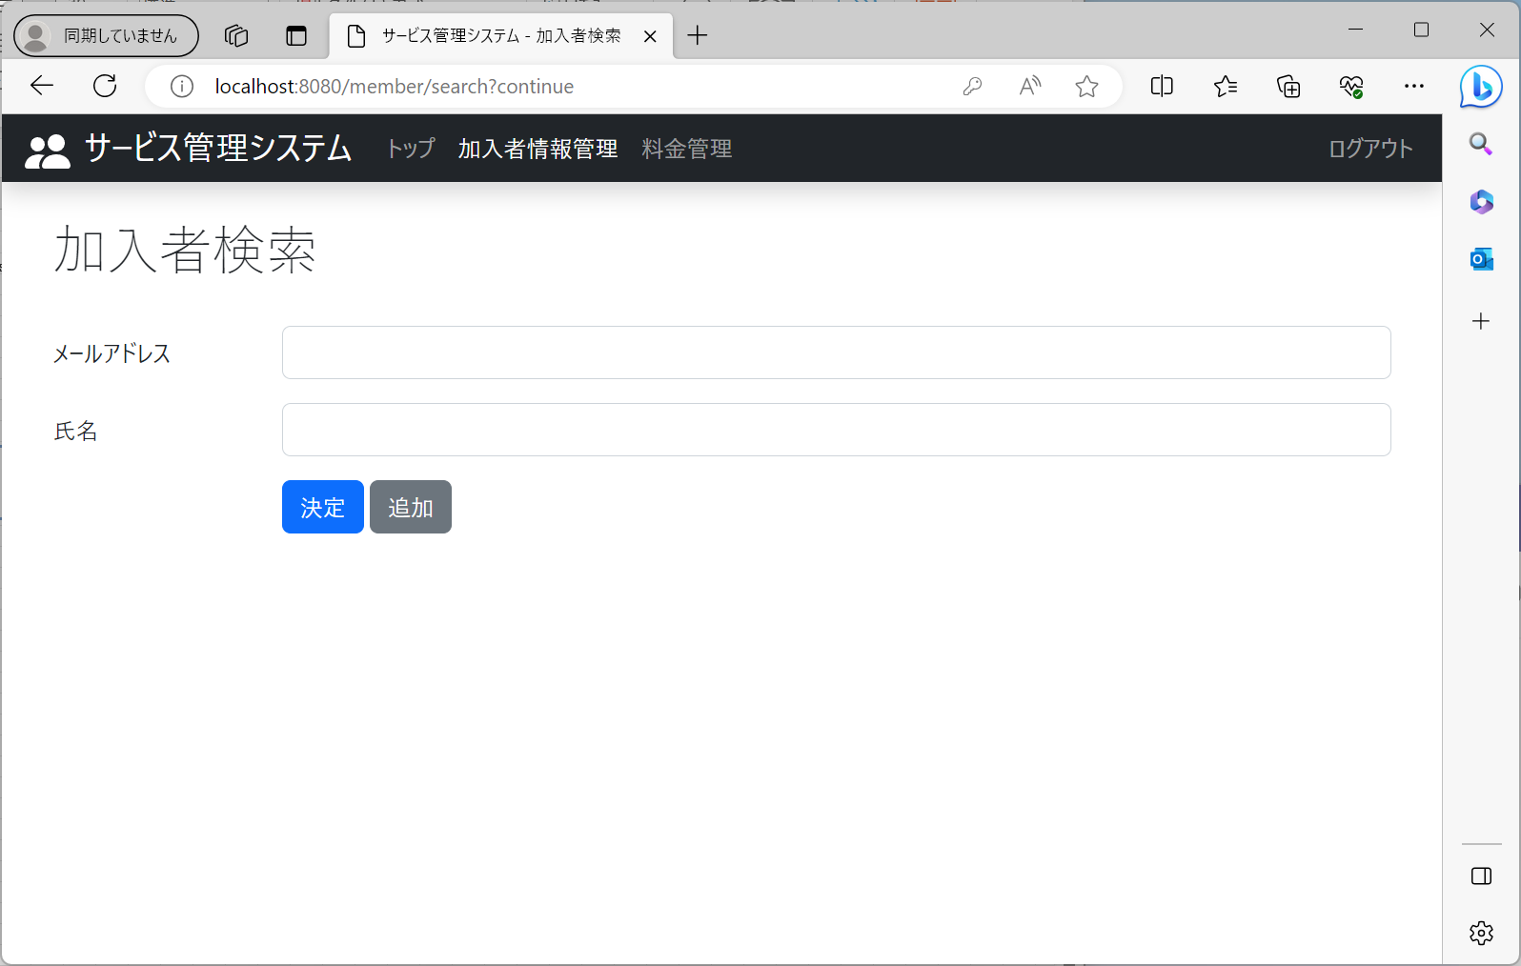

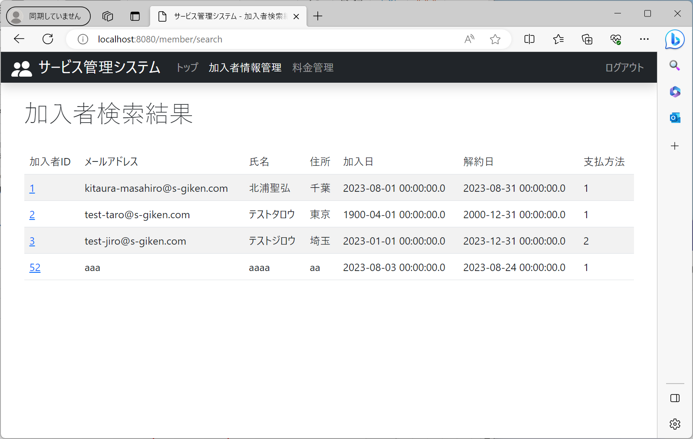

No11：加入者検索結果一覧画面に遷移すること

ケース12
 | ログイン状態： | ログイン済
 | 開始画面： | 加入者検索条件画面（～/member/search）

1.”新規登録”を押下

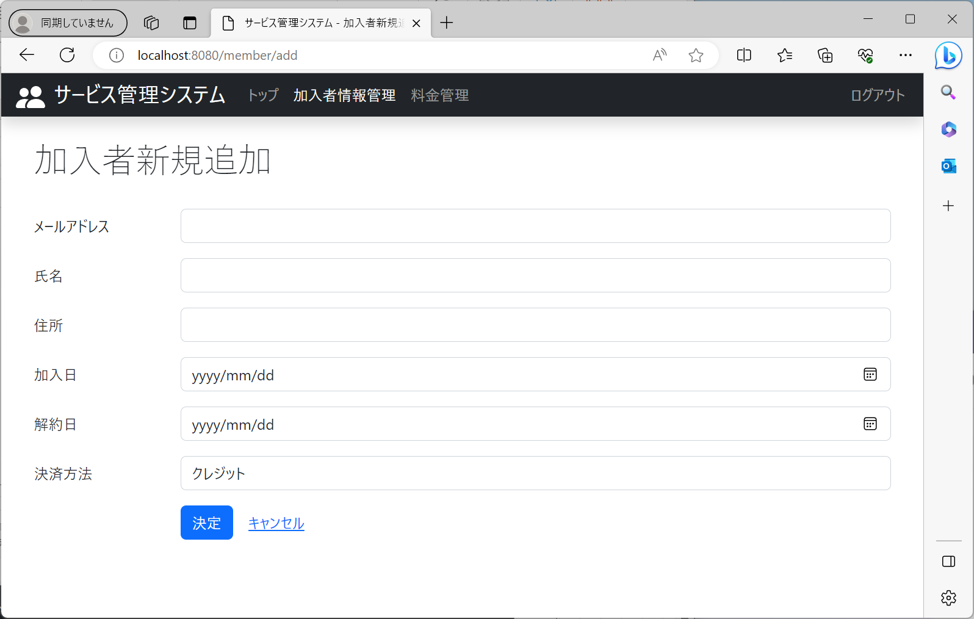

No12：加入者編集画面（追加モード）に遷移すること

ケース13
 | ログイン状態： | ログイン済
 | 開始画面： | 加入者検索結果一覧画面（～/member/search）

1.任意の加入者IDを押下

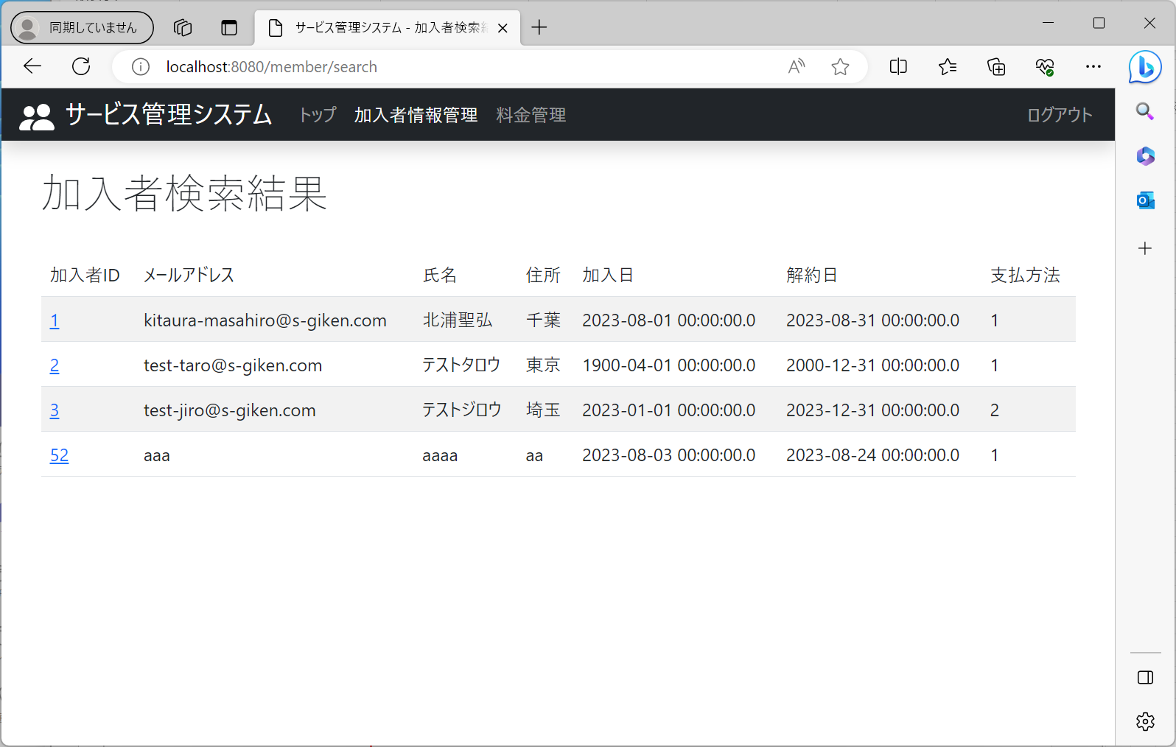

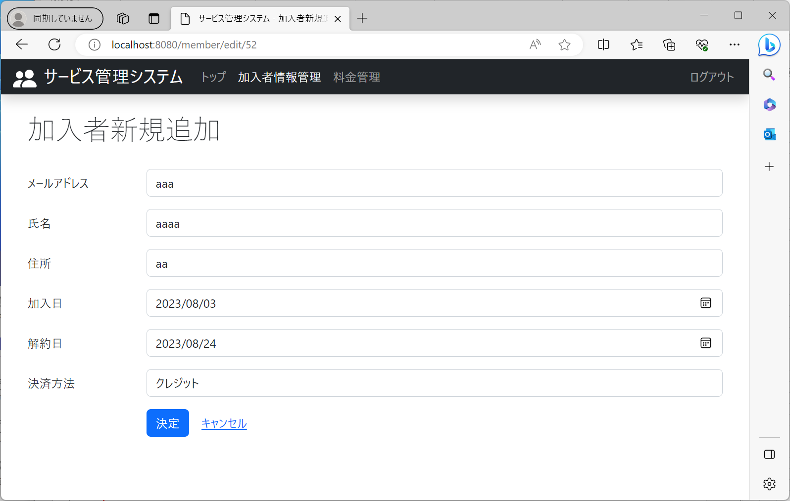

No13：加入者編集画面（編集モード）に遷移すること

ケース15
 | ログイン状態： | ログイン済
 | 開始画面： | 加入者編集画面（追加モード）（～/member/search/add）

1.各項目を入力し、”確定”を押下



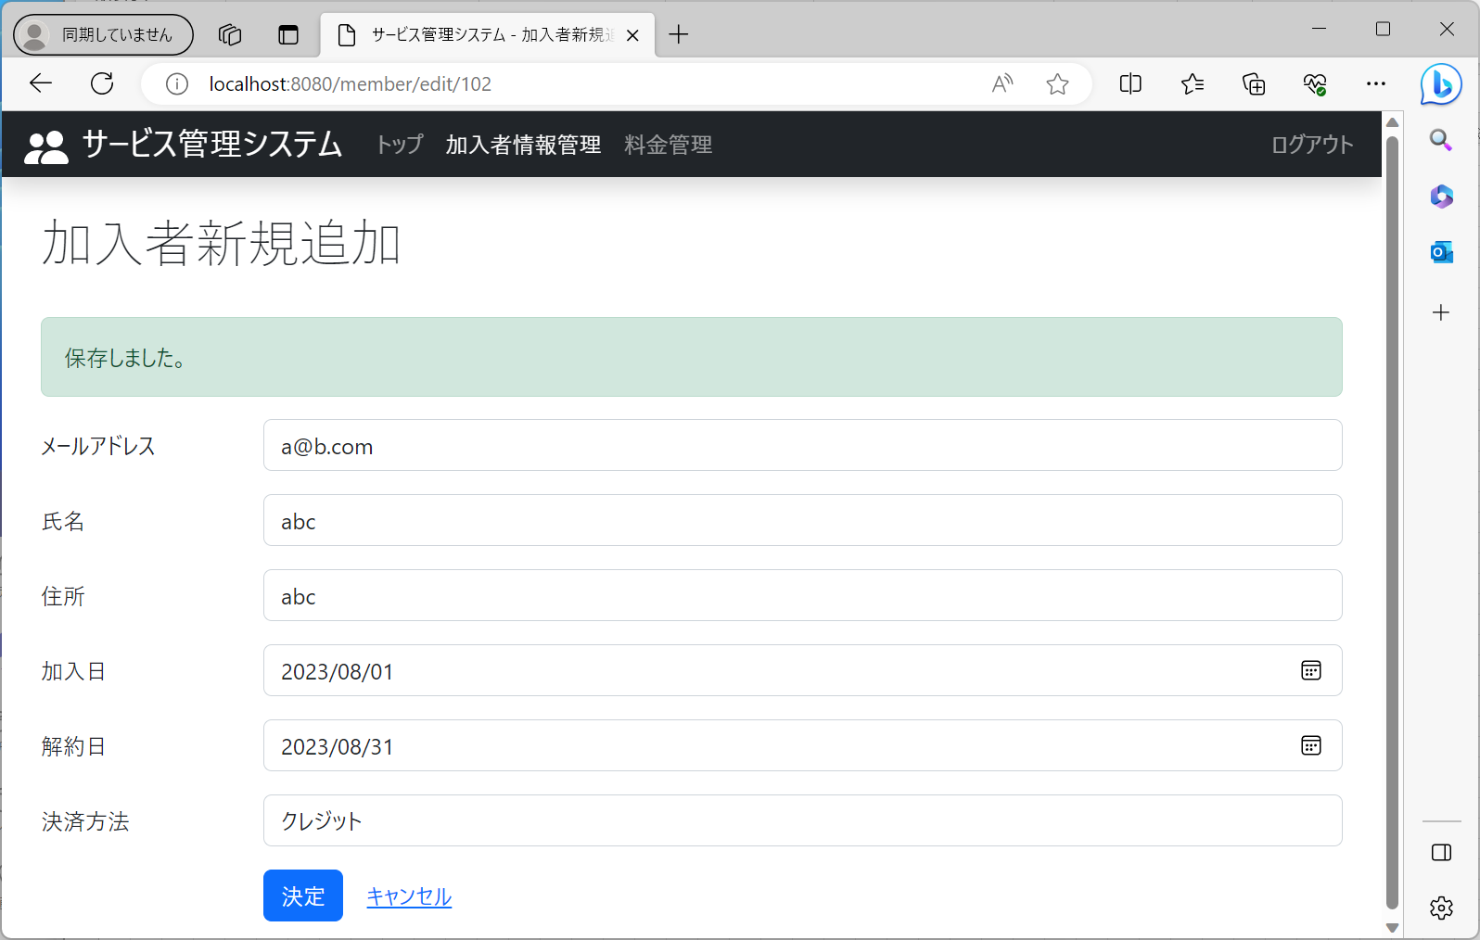

No15：加入者編集画面（編集モード）に遷移すること

ケース16
 | ログイン状態： | ログイン済
 | 開始画面： | 加入者編集画面（追加モード）（～/member/search/add）

1.各項目を入力し、”キャンセル”を押下





No16：加入者検索条件画面に遷移すること

ケース17
 | ログイン状態： | ログイン済
 | 開始画面： | 加入者編集画面（編集モード）（～/member/search/edit/{id}）

1.各項目を入力し、”確定”を押下





No17：画面遷移しないこと

ケース18
 | ログイン状態： | ログイン済
 | 開始画面： | 加入者編集画面（編集モード）（～/member/search/edit/{id}）

1."キャンセル"を押下



No18：加入者検索条件画面に遷移すること

ケース19
 | ログイン状態： | ログイン済
 | 開始画面： | 料金情報検索条件画面（～/charge/search）

1.”検索”を押下

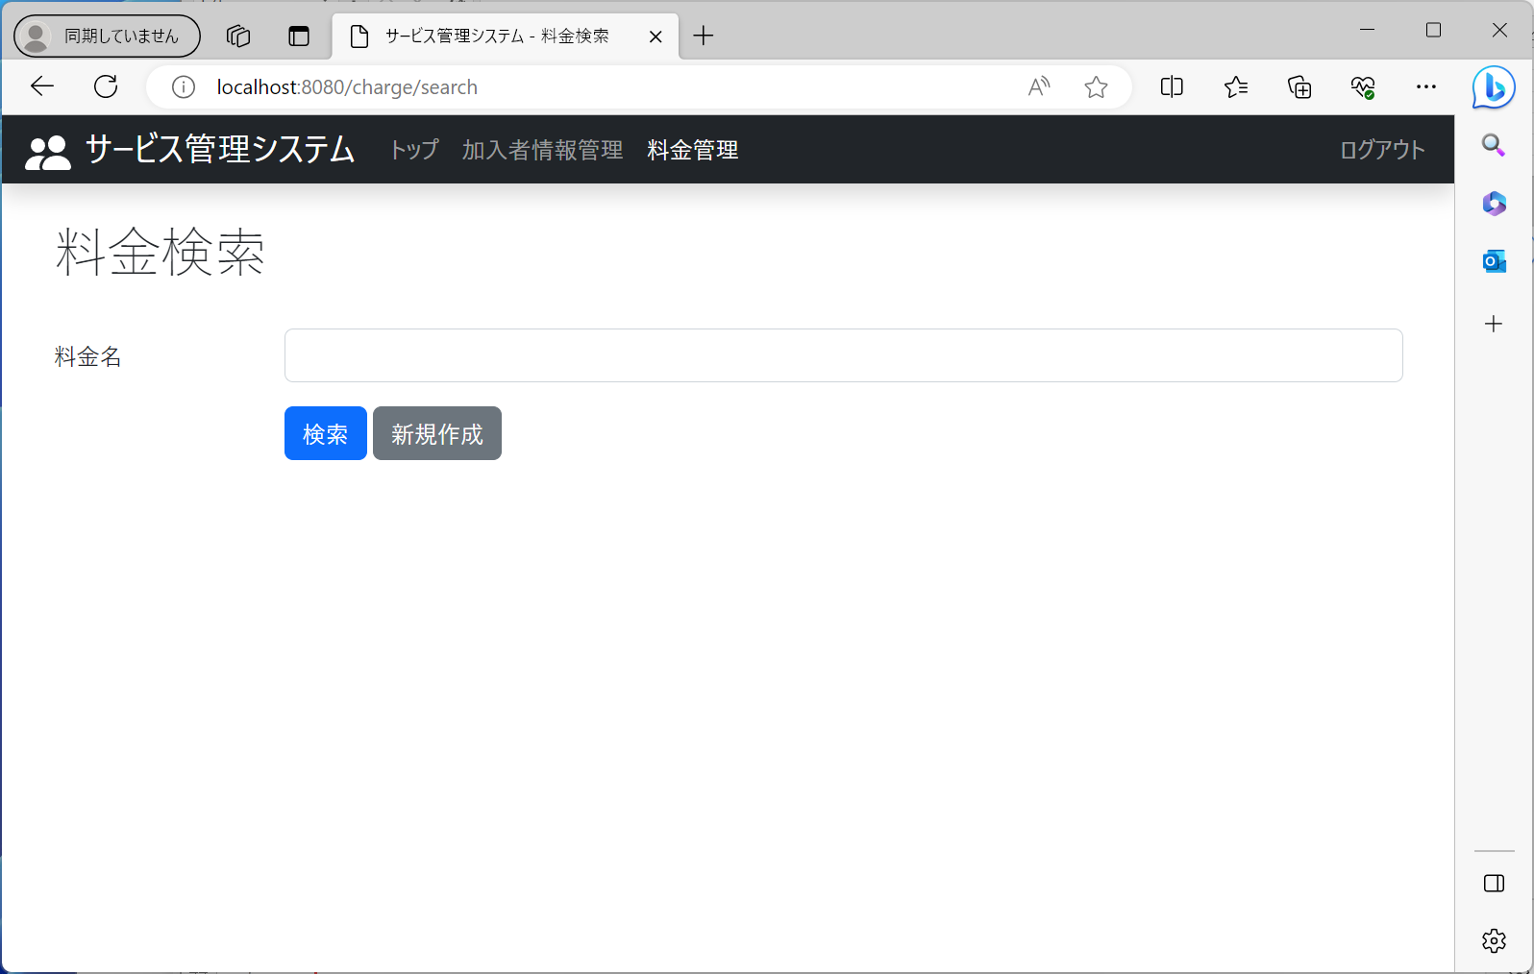

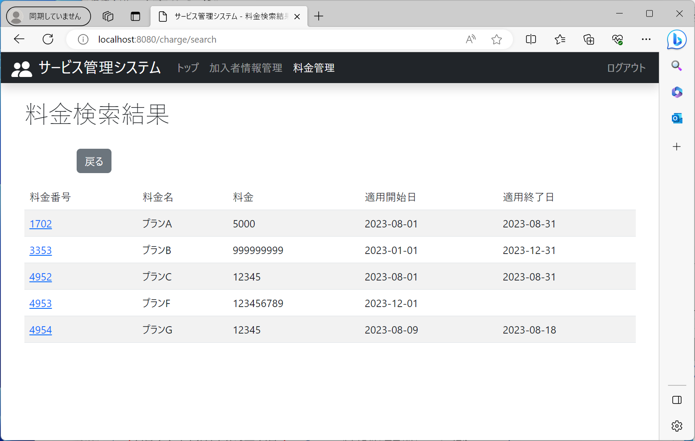

No19：料金検索結果一覧画面に遷移すること

ケース20
 | ログイン状態： | ログイン済
 | 開始画面： | 料金情報検索条件画面（～/charge/search）

1.”新規作成”を押下

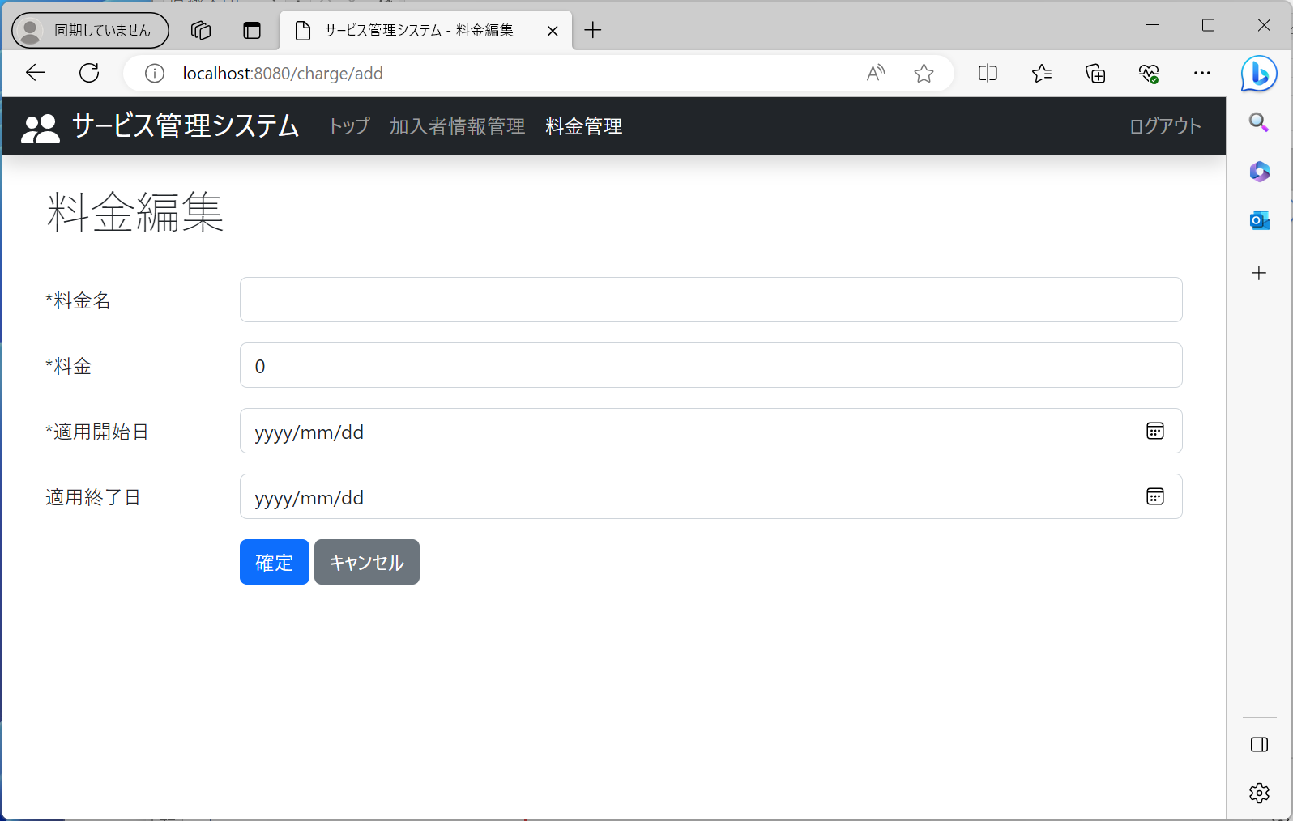

No20：料金情報編集画面（追加モード）に遷移すること

ケース21
 | ログイン状態： | ログイン済
 | 開始画面： | 料金検索結果一覧画面（～/charge/search）

1.任意の料金番号を押下



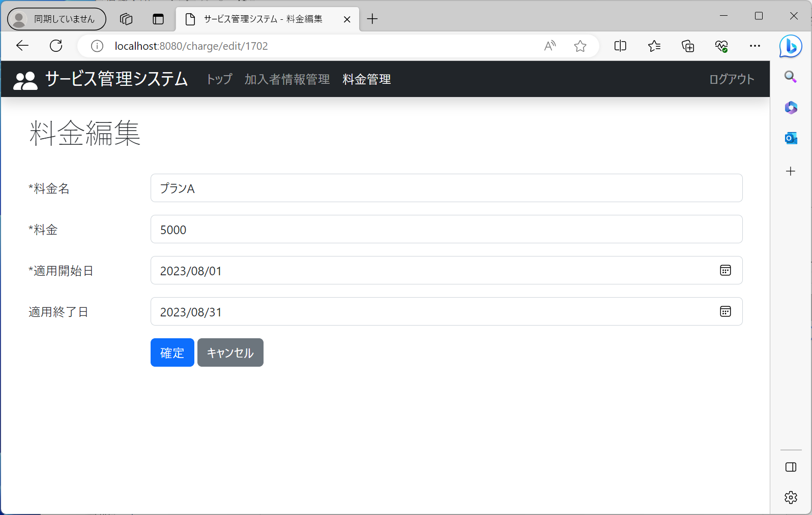

No21：料金情報編集画面（編集モード）に遷移すること

ケース22
 | ログイン状態： | ログイン済
 | 開始画面： | 料金検索結果一覧画面（～/charge/search）

1.”戻る”を押下



No22：料金情報検索条件画面に遷移すること

ケース23
 | ログイン状態： | ログイン済
 | 開始画面： | 料金情報編集画面（追加モード）（～/charge/search/add）

1各項目を入力し、"確定"を押下

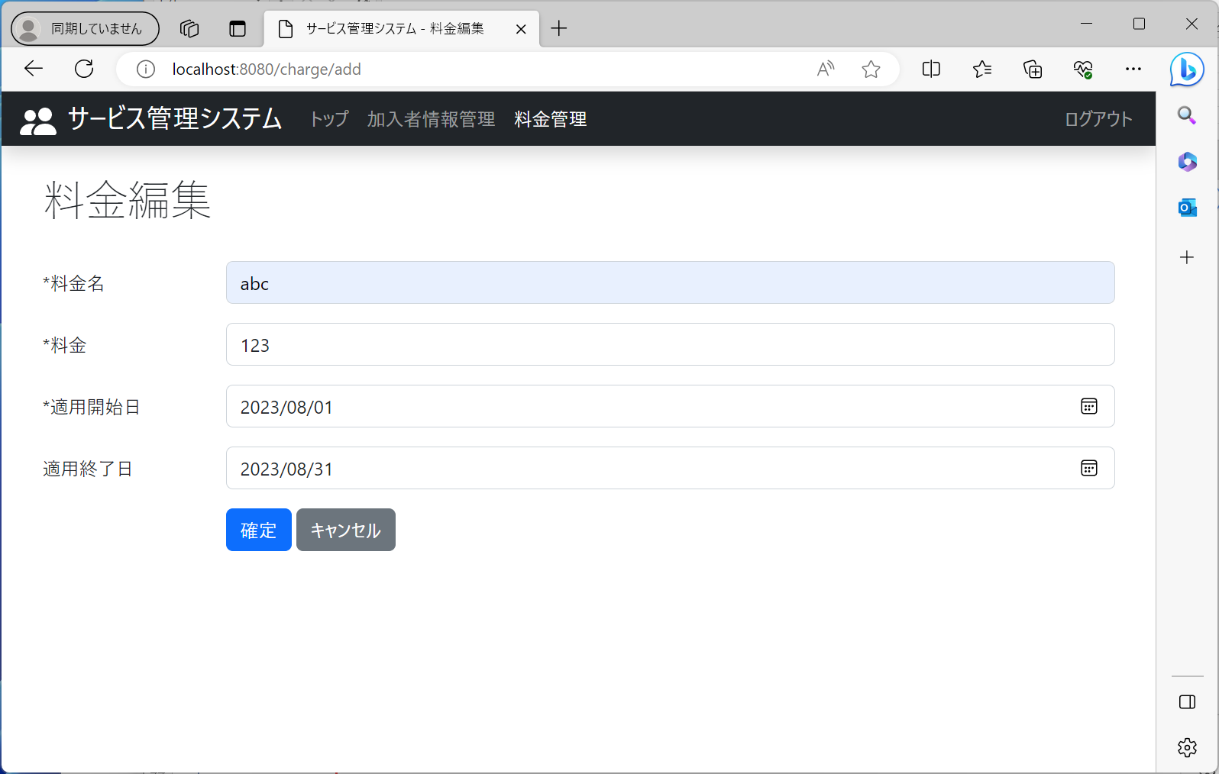

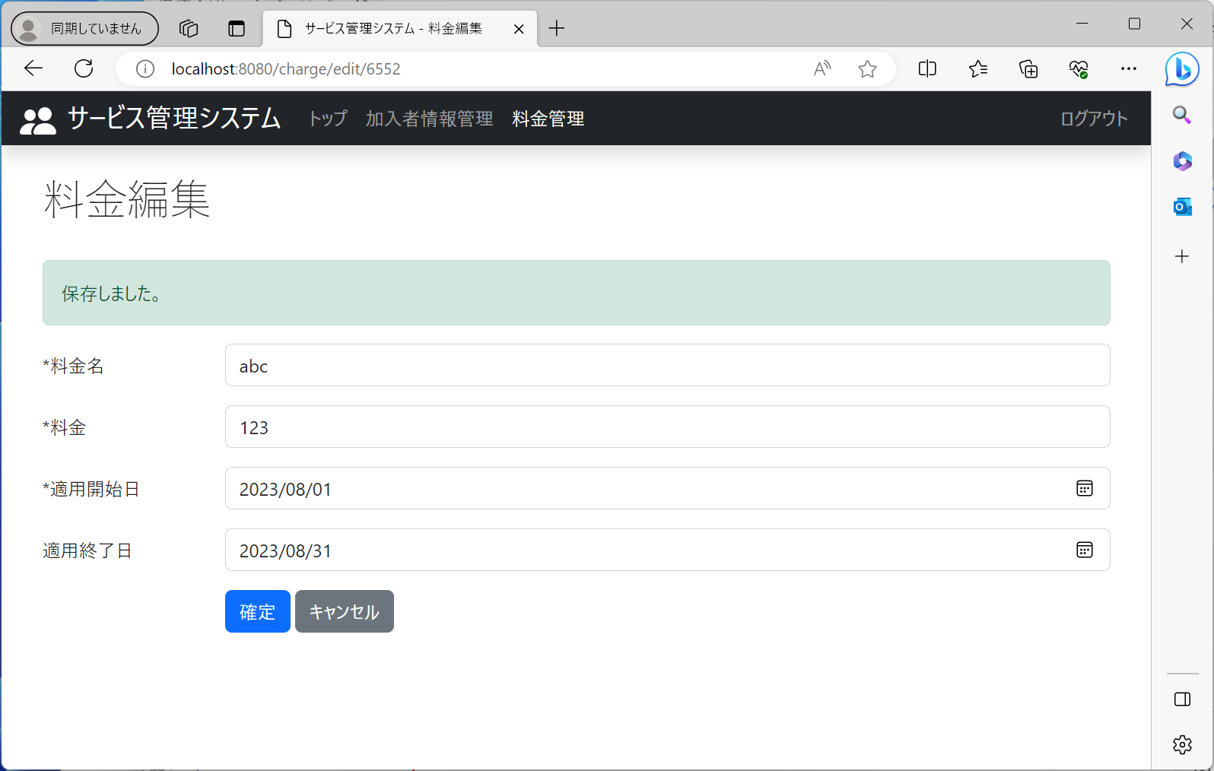

No23：料金情報編集画面（編集モード）に遷移すること

ケース24
 | ログイン状態： | ログイン済
 | 開始画面： | 料金情報編集画面（追加モード）（～/charge/search/add）

1"キャンセル"を押下



No24：料金情報検索条件画面に遷移すること

ケース25
 | ログイン状態： | ログイン済
 | 開始画面： | 料金情報編集画面（編集モード）（～/charge/search/edit/{id}）

1各項目を入力し、"確定"を押下





No25：画面遷移しないこと

ケース26
 | ログイン状態： | ログイン済
 | 開始画面： | 料金情報編集画面（編集モード）（～/charge/search/edit/{id}）

1."キャンセル"を押下



No26：料金情報検索条件画面に遷移すること

